Sheet1
NO. |  | 设计填写栏 |  |  | 校审填写栏 |  |  | 备注
 |  | 阶段 |  |  | 阶段
 | 一.共性内容检查 | 内审 | FMC | 正式图 | 内审 | FMC | 正式图
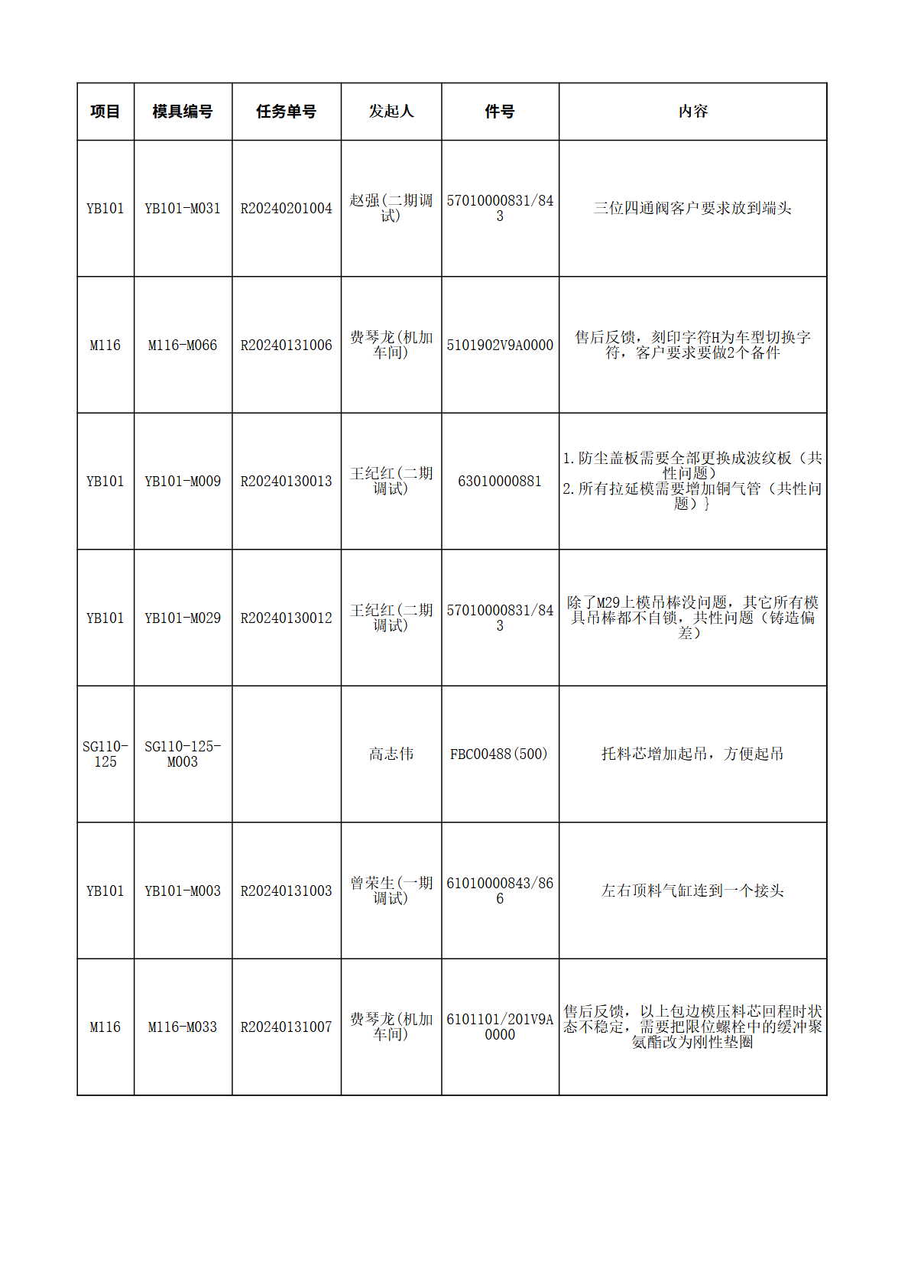
1
2 | 模具中心是否与绝对坐标中心一致
3 | CH孔位置尺寸是否与工艺数模一致（特别注意CH孔的工法方向），CH凸模吃入量超出料厚2-3mm；（2017-07-25）
4 | 模具筋条尽量不要与机床T槽重合;模具筋条边缘与机床T槽边缘距离最少5mm，如重合筋条底面补肉大于T槽边缘单边10mm（2023-8-7）
5
6
7
8
9 | 是否有说明层：包括模具行程图、顶杆布置图（拉延）、斜楔行程图以及相关冲裁力压料力的计算；
10 | 模具运输连接板、漏水孔、导板窥视孔（导腿处、压芯托芯导滑处、DR凸模处）、墩死块窥视孔、过线孔、快速定位窥视孔是否设计；
11 | 电路盒、气路接头放置位置符合客户要求？检查电、气路过线是否畅通，感应器过线孔通常要开在感应器正下方，方便安装；（2023-8-7）
12 | 压力源（顶杆）行程是否与压芯、托芯、小凸芯、压边圈行程一致；安全行程为ST+15mm（DR为ST+20mm）；工作侧销能否用双槽（有CAM、氮气弹簧时不能用）；
13 | 压料芯行程（工作限位间距）为整0或整5，氮气缸行程比侧销限位行程少2mm， 使用行程最大为氮气缸行程的90%；氮气弹簧余量最少5mm（2023-8-7）
14 | 检查氮气弹簧与对顶块接触情况（接触面＞90%），不要顶在螺钉孔上（2023-8-7）
15 | 刀块螺孔销孔是否悬空，螺孔销孔距离铸件边界最少10mm；
16 | 工作、安全螺栓的长度要求全部相同；
17
18 | 安全平台、传力部位及工作部位下要有加强或有筋支撑？限位块、墩死块支撑面积≥限位块面积的一半 （2023-8-7）
19 | 原则上压芯、凸模、大型斜楔设计起吊翻转，位置合理，17kg以上的镶块需设置起吊孔，规格为M16，所有镶块禁止用M6及M6以下螺钉锁符，但同时所有镶块都要考虑拆装方便性，适当增加起吊孔；（2017-07-25）
20 | 定位键安装槽直边长度要比定位键单边长1mm，刀块上定位键卡槽要比安装槽单边长5mm；
21 | 运输连接板安装孔采用CSN16铸入式螺栓，有客户特殊要求的按客户要求；
22 | 模具取件装置：A 空手槽；B 气缸；C 机械手（吸盘）；D 其它；
23 | 上、下模镶块的拼接缝最小错开5毫米；（2023-8-7）
24 | 标准件安装面比标准件大5mm，若无法满足，则需要贴量加工保证；
25 | 铸造孔是否满足要求（1.盲孔：直径≥50，高度与直径比≤1.5；2.通孔：直径≥40，高度与直径比≤2.5；3.筋板上的穿线孔、漏水孔≥40）；若不能满足，需贴量加工；
26 | 检查导板与导滑面是否错位，压料芯氮气弹簧与氮气弹簧安装面、氮气弹簧过渡垫块及过渡垫块安装面之间是否存在错位现象；
27 | 整体热处理镶块孔边缘距离镶块边缘（壁厚）≥8mm；
28 | 检查铸件X、Y、Z方向的断面，是否存在过厚过薄处；
29 | 确认氮气弹簧是否需要串联；串联实体表示出来 |  |  |  |  |  |  | 新增
30 | 拆卸压料芯前需要拆除的刀块都要标识“X”； |  |  |  |  |  |  | 新增
31 | 模具的各部件的行程关系都已经分析，且有行程关系图，压料板行程及压力工艺特别指示需与工艺模拟完全一致 |  |  |  |  |  |  | 新增
32 | 工艺内容偏单边的需要设计上、下模座的防侧（2023-8-7）
33 | 压料板导板及侧销面距离分模线7-10mm,优选10mm,保证取出无干涉（2024-2-19） |  |  |  |  |  |  | 新增
34 | 铸钢材质的铸件超出以下重量和尺寸无法铸造：重量最大为5T，尺寸最大为长4300，宽1900（2024-10-30） |  |  |  |  |  |  | 新增
35 | 45#钢垫板最大采购尺寸是5000X2400X180，检查是否超过该尺寸（2024-10-30） |  |  |  |  |  |  | 新增
 | 二.定位及导向结构检查 | 内审 | FMC | 正式图 | 内审 | FMC | 正式图
1
2 | 导滑面长度是否为ST+80mm；若为复合导向，导腿导板先导柱导入 30-50 mm；到底状态，导向过滑10mm；导柱、导套的拆卸孔、导板窥视孔是否设计；（2023-8-7）
3 | 导柱、导套背托尺寸为 40 mm；20厚的导板背托厚度15mm，不用帖量(涂蓝色)；
 | 三、结构防反、防呆检查 | 内审 | FMC | 正式图 | 内审 | FMC | 正式图
1 | 上下模、上模与压边圈（内导）导腿要设置防反,单侧相差10mm，双侧20mm；
2 | 相似镶块螺钉相差5mm进行防反，； |  |  |  |  |  |  | 新增
 | 四.操作方便性、安全性检查 | 内审 | FMC | 正式图 | 内审 | FMC | 正式图
1 | 压芯・复合机构・斜楔等是否设置起吊、翻转螺纹，优先采用铸入式螺栓；
2 | 上模吊棒的铸件限位块是否设计在和下模相同的位置；
3 | 存放氮气氮气缸下承受力的面筋厚需要设计到min80；
4 | 压料芯用卸料螺钉Z向肉厚MIN50侧壁肉厚MIN40，压力源若是氮气弹簧，工作螺钉必须增加聚氨酯垫圈（CSRUR）；
5 | 压料芯侧销处要倒角加强；
 | 五.模具加工工艺性检查 | 内审 | FMC | 正式图 | 内审 | FMC | 正式图
1 | 导板安装面及导滑面加工是否有问题（侧面让空最小35mm)；
2 | 斜楔滑块导板安装面距侧面导滑面小于35mm时，考虑加工走刀，导板背托都要局部避让掉；
3 | 螺、销钉孔边缘距侧壁至少保证有10mm的距离，防止铸造误差，无法钻孔；
4 | 刃口复杂或不好加工的地方需要镶钢（最小加工圆角Φ4,高度10mm）；
5 | 导柱安装孔加工深度正常要小于250，当深度大于等于250时，要有以导柱安装孔中心线为轴，半径大于115的空间避让;
6 | 侧销安装孔是否在江福设备加工能力范围内； （常用侧销规格￠50能达到550，侧销中心距侧壁MIN60）；
7 | 侧修边冲孔需要线切割的镶块安装面必须和斜楔冲压方向一致，以保证能够线切割；
8 | 定位键槽靠侧壁的一端，距侧壁的距离要≥35mm，除非侧壁高度小于45mm；
9 | 防脱安全螺栓限位不加工，外部项目为贴量粗加工（拉延模除外）具体按客户要求；
10 | 大部件设计3处三销基准，需整数位置（2023-8-7）
 | 六.拉延相关结构检查 | 内审 | FMC | 正式图 | 内审 | FMC | 正式图
1 | 拉延模顶杆顶出高度是否为170、230、280、330（330建议不选用，特殊情况下选用）四档之一，注意同时要满足机床设备顶出高度限制；
2 | 机床顶杆是否有预定出？压边圈顶杆垫块到机床间距需＞预定出行程（2023-8-7）
3 | 检查刺破刀镶块的方向是否正确，镶块的边缘和螺钉不能在圆角处；
4 | 刺破刀是否符合设计标准，让位是否倒R5；
5
6 | 凸模与压边圈之间的导板上方保证至少有25㎜间隙；
7 | 压边圈托起时，导板与导滑面贴合量小型模具min60mm，中、大模具min80mm；
8 | 定位板在上模的让空形式是否正确? 定位侧局部加工，其余铸造出来，不要破坏拉延筋，压边圈让位5mm,上模让位7mm（2023-8-7）
9 | 到底标记、左右件标记吃入量是否为0.3mm、件号标记吃入量是否为0.5mm；标记下面加5mm垫片（考虑料厚方向）；（2023-8-7）
10 | 客户生产机床顶杆孔位与调试机床孔位是否一致 (孔位不一致时，需考虑调试机床顶杆位置，并设置顶杆垫块，注意垫块螺钉孔位与生产垫块螺钉孔位中心至少保证30mm )
11 | 客户生产机床顶杆孔位与调试机床压板槽是否一致（压板槽位置不一致时，条件允许是时需 兼顾调试机床压板槽，无法兼顾时需征得技术经理同意） 待商榷
12
13 | 图纸需要设计出拉延筋，注意：定位板让空、上模顶料销不要破坏拉延筋（2023-8-7）
14 | 上模顶料销位置、数量是否正确？注意检查收缩线位置，不要顶空、不要顶在A面上（2023-8-7）
15 | 防尘盖板设计是否满足客户要求？常规外板产品区、定位板上模掏空区域需要设计防尘盖板（2023-8-7）
16 | 压边圈调压平衡块间距是否合适？优先布置到走料较大的位置，小型模具按照300-350mm;中大型模具按照400-500mm设计（2023-8-7）
17 | 拉延模设计导柱时，存放状态导柱导套吃入量控制在30-50mm（客户有特殊要求的，按客户要求执行），防止开模困难；

